Day1
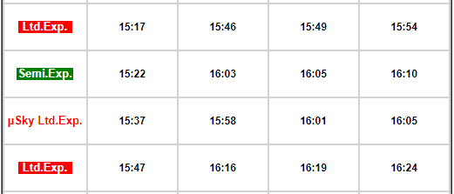
μSKY列車 | https://lazyjapan.com/regions/nagoya/transport/airport/

Day2
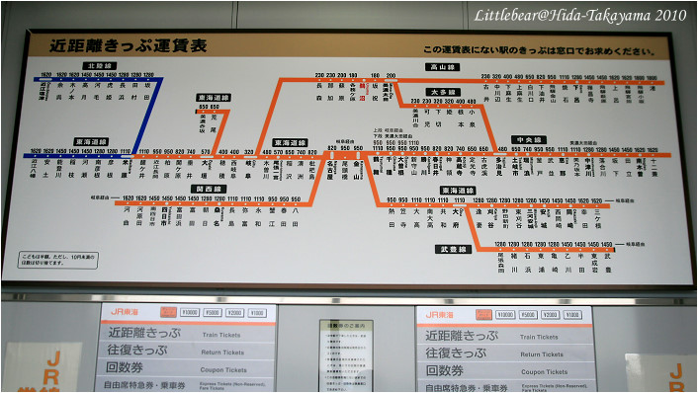
https://time.ekitan.com/train/TimeStation/137-25_D1_DW0.shtml | ＪＲ高山本線 高山駅

https://hk.wamazing.com/snow/articles/301 | Mont Deus飛驒位山滑雪公園

Restaurant
